Sheet1
Tingkat Kinerja Keuangan Perangkat Daerah

NO | TUJUAN/ SASARAN/ PROGRAM | KINERJA PROGRAM | INDIKATOR KINERJA PROGRAM | DEFINISI OPERASIONAL | RUMUS PERHITUNGAN INDIKATOR | SATUAN | BASE LINE 2024 | TARGET /REALISASI KINERJA
 |  |  |  |  |  |  |  | 2025 |  |  | 2026 | 2027 | 2028 | 2029 | 2030
 |  |  |  |  |  |  |  | TARGET | REALISASI | %
 |  | Meningkatnya kualitas Perencanaan, Pengendalian, dan Evaluasi Program Kegiatan Serta Pengelolaan Keuangan Perangkat Daerah | 1. Tingkat Kinerja Keuangan Perangkat Daerah | Tingkat keberhasilan perangkat daerah dalam mengelola keuangan daerah secara tertib, efektif, efisien, dan sesuai ketentuan, yang diukur berdasarkan 4 komponen (Ketepatan Waktu Penyampaian Laporan, Realisasi Keuangan PD, Realisasi Keuangan sesuai Cash Budget per Triwulandan Tingkat Kepatuhan Penyampaian Dokumen Perencanaan Pengadaan Tahun-n | 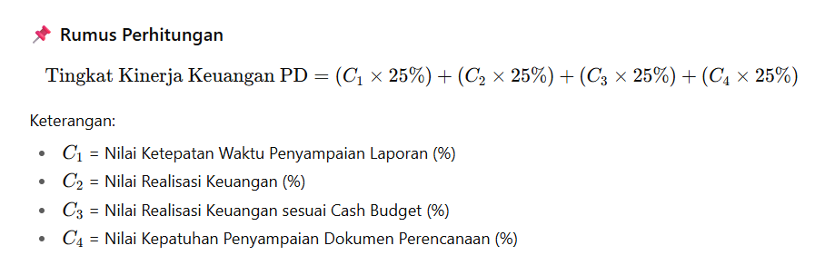 | Skor | 83.85 | 75.00 | 97.49 | 129.99 | 80.00 | 85.00 | 90.00 | 95.00 | 100.00 | Sesuai Kertas Kerja Bappeda File : Indikator Keuangan SPBe_Kirim (diterima tanggal 02 Juli 2025)

